Planilha Orcamentária
ESTADO DE MINAS GERAIS
Secretaria de Estado de Infraestrutura, Mobilidade e Parcerias
Subsecretaria de Infraestrutura Municupal
Superintendência de Obras Públicas
Diretoria de Engenharia e Qualidade
PLANILHA ORÇAMENTÁRIA DE CUSTOS
PREFEITURA: Prefeitura Municipal de Bom Jardim de Mias |  |  |  | FOLHA Nº: |  | 01/03.
OBRA: Calçamento em Bloquete Sextavado e Rede de Drenagem Pluvial |  |  |  | DATA: |  | 2024-05-10
LOCAL: Rua Jayme Marques e Rubens Marques - Bairro Sidney Marques, Município de Bom Jardim de Minas/MG. |  |  |  | FORMA DE EXECUÇÃO:
REGIÃO/MÊS DE REFERÊNCIA: SEINFRA REGIÃO LESTE - OUTUBRO E JANEIRO/2024 - COM DESONERAÇÃO. |  |  |  | ( ) | DIRETA | ( X ) | INDIRETA
*DEMONSTRATIVO DE BDI EXTRAÍDO DA TABELA DE REFERÊNCIA SETOP/SEINFRA - PÁG. 15. |  |  |  | % ISS MUNICIPAL: | 5.00% | LDI: | 30.55%

ITEM | CÓDIGO | DESCRIÇÃO | UNIDADE | QUANTIDADE | PREÇO UNITÁRIO S/ LDI | PREÇO UNITÁRIO C/ LDI | PREÇO TOTAL
1.0 |  | SERVIÇOS PRELIMINARES |  |  |  | 0.00 | R$1,774.39
1.1 | ED-28427 | FORNECIMENTO E COLOCAÇÃO DE PLACA DE OBRA EM CHAPA GALVANIZADA #26, ESP. 0,45MM, DIMENSÃO (3X1,5)M, PLOTADA COM ADESIVO VINÍLICO, AFIXADA COM REBITES 4,8X40MM, EM ESTRUTURA METÁLICA DE METALON 20X20MM, ESP. 1,25MM, INCLUSIVE SUPORTE EM EUCALIPTO AUTOCLAVADO PINTADO COM TINTA PVA DUAS (2) DEMÃOS | U | 1.00 | R$1,359.14 | R$1,774.39 | R$1,774.39

2.0 |  | SERVIÇOS DE DRENAGEM PLUVIAL |  |  |  | 0.00 | R$87,793.51
2.1 | ED-51111 | ESCAVAÇÃO MECÂNICA DE VALAS COM PROFUNDIDADE MENOR OU IGUAL A 1,5M, INCLUSIVE DESCARGA LATERAL, EXCLUSIVE CARGA, TRANSPORTE E DESCARGA | M3 | 229.90 | R$8.75 | R$11.42 | R$2,625.46
2.2 | ED-51094 | APILOAMENTO MECANIZADO EM FUNDO DE VALA COM PLACA VIBRATÓRIA, EXCLUSIVE ESCAVAÇÃO | M2 | 191.59 | R$11.91 | R$15.55 | R$2,979.22
2.3 | ED-48311 | CONCRETO MAGRO, TRAÇO 1:3:6, PREPARADO EM OBRA COM BETONEIRA, SEM FUNÇÃO ESTRUTURAL | M3 | 36.95 | R$393.42 | R$513.62 | R$18,975.95
2.4 | ED-48676 | TUBO DE CONCRETO SIMPLES, CLASSE PS1, DIÂMETRO 400MM, INCLUSIVE FORNECIMENTO, ASSENTAMENTO E REJUNTAMENTO, EXCLUSIVE ESCAVAÇÃO | M | 51.60 | R$113.03 | R$147.56 | R$7,614.10
2.5 | ED-48678 | TUBO DE CONCRETO SIMPLES, CLASSE PS1, DIÂMETRO 600MM, INCLUSIVE FORNECIMENTO, ASSENTAMENTO E REJUNTAMENTO, EXCLUSIVE ESCAVAÇÃO | M | 120.95 | R$181.41 | R$236.84 | R$28,645.80
2.6 | RO-43429 | REATERRO E COMPACTAÇÃO COM SOQUETE VIBRATÓRIO | M3 | 136.31 | R$17.36 | R$22.66 | R$3,088.89
2.7 | ED-48550 | BOCA DE LOBO SIMPLES (TIPO B - CONCRETO), QUADRO, GRELHA E CANTONEIRA, INCLUSIVE ESCAVAÇÃO, REATERRO E BOTAFORA | U | 8.00 | R$1,364.01 | R$1,780.75 | R$14,246.00
2.8 | ED-48631 | POÇO DE VISITA PARA REDE TUBULAR TIPO A DN 600, EXCLUSIVE ESCAVAÇÃO, REATERRO E BOTA FORA | U | 3.00 | R$1,986.93 | R$2,593.99 | R$7,781.97
2.9 | ED-48666 | TAMPÃO CIRCULAR EM FERRO FUNDIDO PARA POÇO DE VISITA, ARTICULADO COM DIÂMETRO DE 60CM, CLASSE 400, INCLUSIVE ASSENTAMENTO, EXCLUSIVE POÇO DE VISITA | U | 3.00 | R$468.81 | R$612.04 | R$1,836.12
0.00
3.0 |  | SERVIÇOS DE CALÇAMENTO EM BLOQUETE |  |  |  | 0.00 | R$215,012.86
3.1 | RO-41081 | REGULARIZAÇÃO DO SUB-LEITO (PROCTOR NORMAL) | M2 | 2,303.49 | R$1.15 | R$1.50 | R$3,455.24
3.2 | ED-50416 | EXECUÇÃO DE PAVIMENTO INTERTRAVADO EM BLOCO SEXTAVADO, ESPESSURA 8CM, FCK 35MPA, INCLUINDO FORNECIMENTO E TRANSPORTE DE TODOS OS MATERIAIS E COLCHÃO DE ASSENTAMENTO COM ESPESSURA 6CM | M2 | 2,042.46 | R$79.34 | R$103.58 | R$211,557.62

4.0 |  | OBRAS COMPLEMENTARES |  |  |  | 0.00 | R$41,220.08
4.1 | ED-51139 | GUIA DE MEIO-FIO, EM CONCRETO COM FCK 20MPA, PRÉ- MOLDADA, MFC-01 PADRÃO DER-MG, DIMENSÕES (12X16,7X35)CM, EXCLUSIVE SARJETA, INCLUSIVE ESCAVAÇÃO, APILOAMENTO E TRANSPORTE COM RETIRADA DO MATERIAL ESCAVADO (EM CAÇAMBA) | M | 181.10 | R$57.07 | R$74.51 | R$13,493.76 | 60961.01
4.2 | Composição 01 | SARJETA DE CONCRETO URBANO (SCU), TIPO 1, COM FCK 15 MPA, LARGURA DE 30CM COM INCLINAÇÃO DE 3%, ESP. 10CM, PADRÃO DEER-MG, EXCLUSIVE MEIO-FIO, INCLUSIVE ESCAVAÇÃO, APILOAMENTO E TRANSPORTE COM RETIRADA DO MATERIAL ESCAVADO (EM CAÇAMBA) | M | 562.40 | R$37.76 | R$49.30 | R$27,726.32 | 98.65

TOTAL GERAL DA OBRA |  |  |  |  |  |  | R$345,800.84 | 617.95 | m²

 |  |  |  |  |  |  |  | R$ 95,800.84
 | Priscila Cristina de Paula |  |  | CREA-MG Nº: 142.702/D
 | Engenheira Civil

 | José Francisco Matos e Silva
 | Prefeito Municipal

ANEXO A MC AREA 01
ANEXO A MEMÓRIA DE CÁLCULO - ÁREA 01
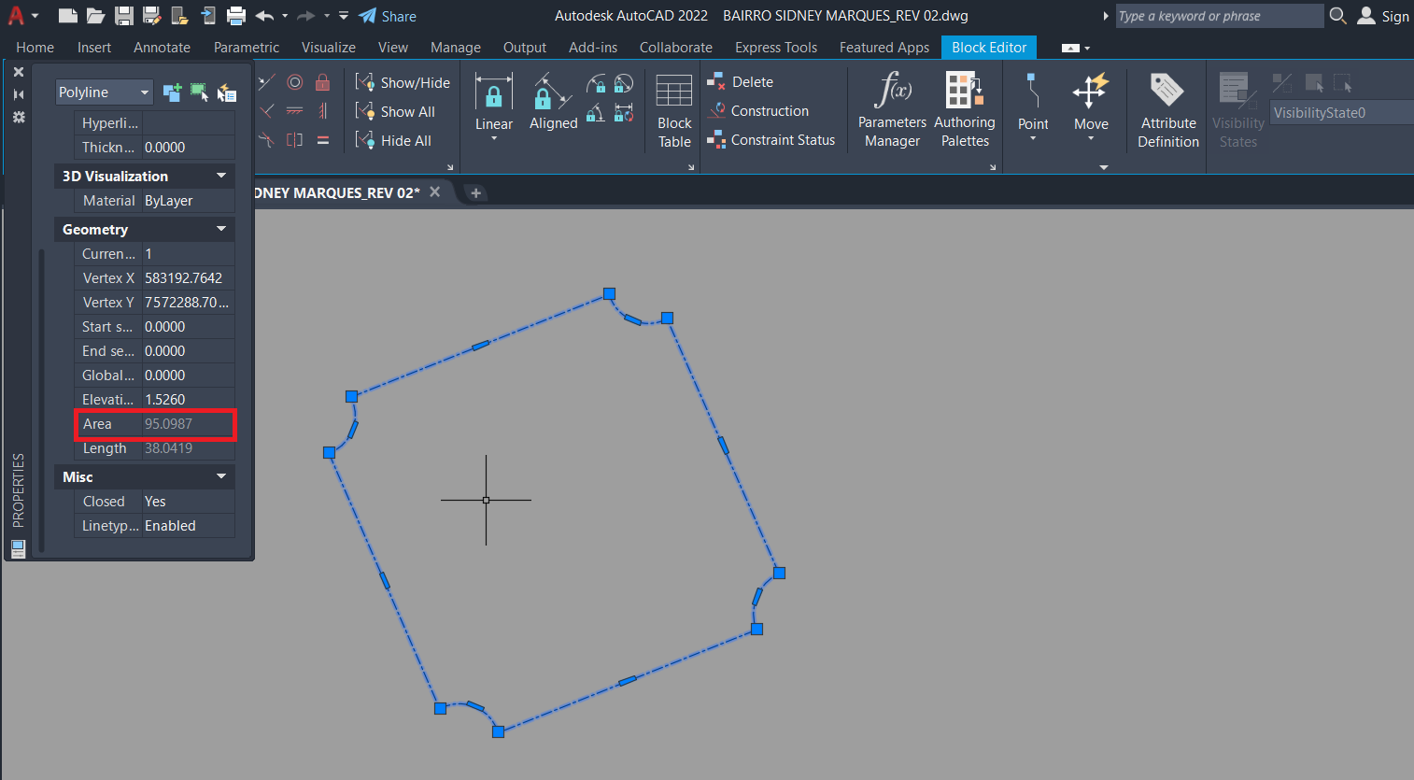

 | ÁREA DE REGULARIZAÇÃO = | 95.10 | M²

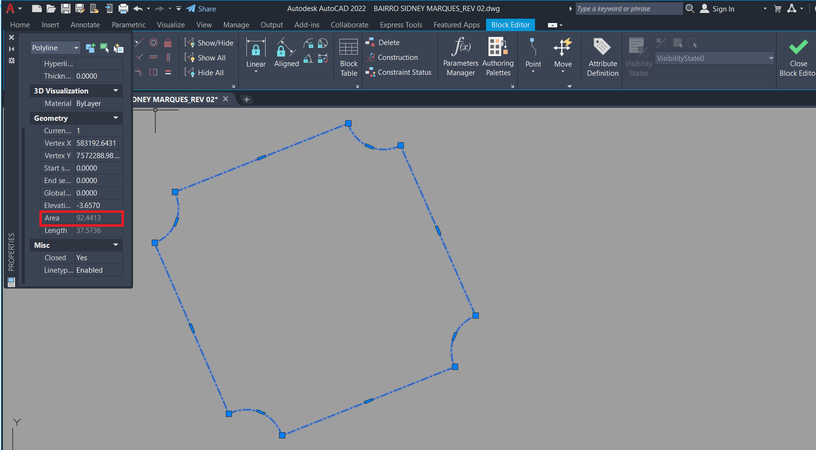

 | ÁREA DE CALÇAMENTO = | 92.44 | M²

ANEXO A MC AREA 02
ANEXO A MEMÓRIA DE CÁLCULO - ÁREA 02

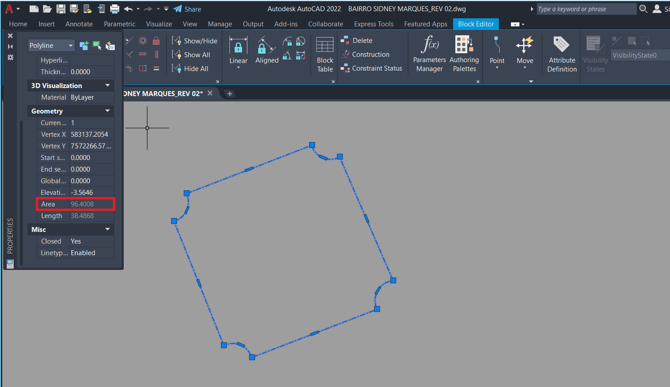

 | ÁREA DE REGULARIZAÇÃO = | 96.40 | M²

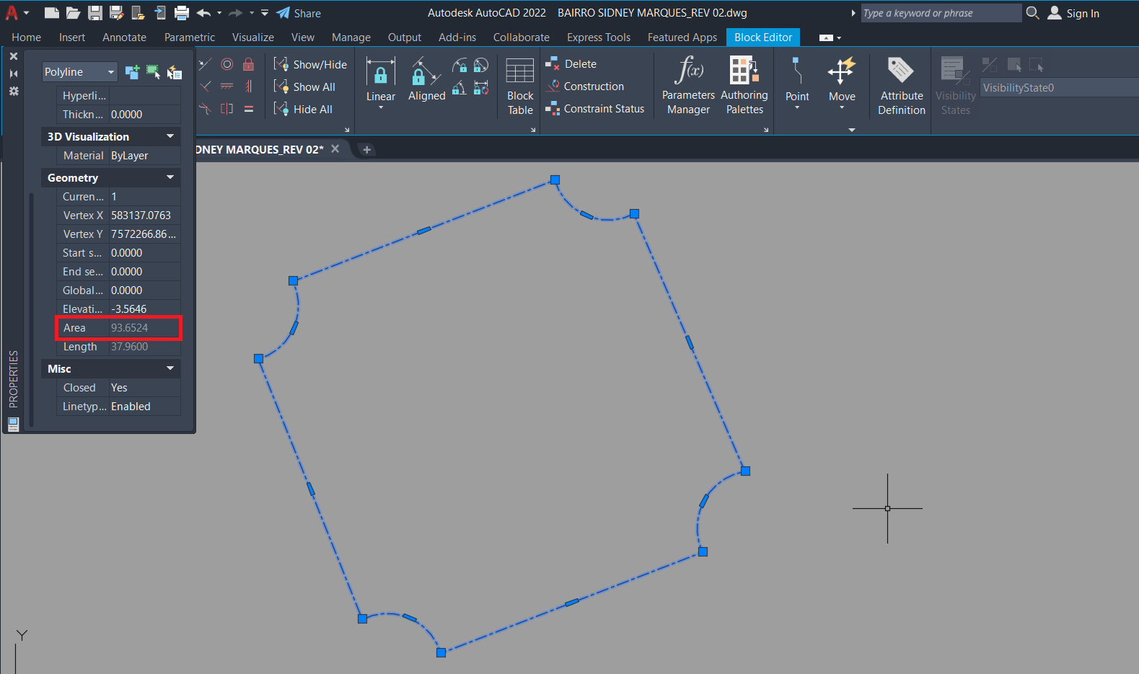

 | ÁREA DE CALÇAMENTO = | 93.65 | M²

ANEXO A MC AREA 03
ANEXO A MEMÓRIA DE CÁLCULO - ÁREA 03
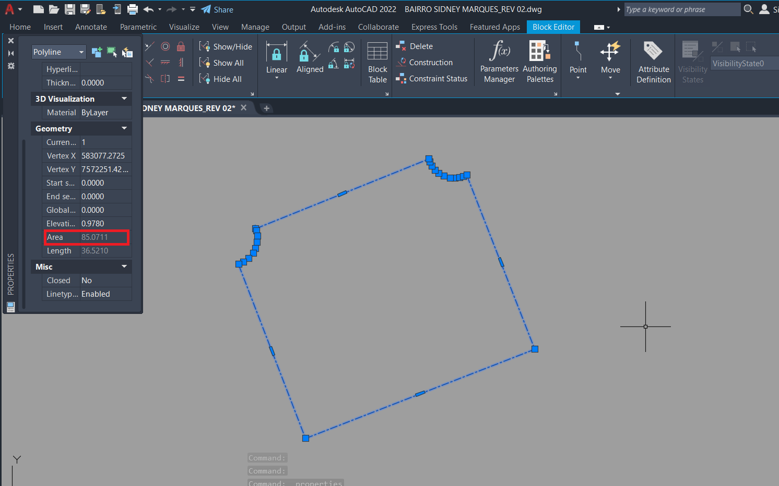

 | ÁREA DE REGULARIZAÇÃO = | 85.07 | M²

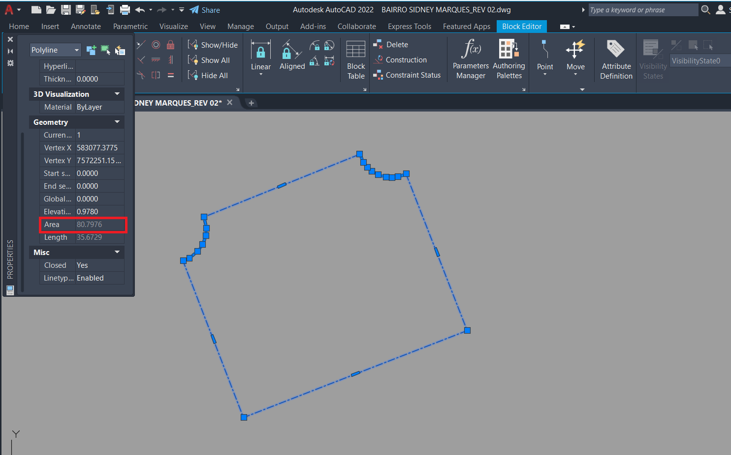

 | ÁREA DE CALÇAMENTO = | 80.80 | M²

Cronograma
ESTADO DE MINAS GERAIS
Secretaria de Estado de Infraestrutura, Mobilidade e Parcerias
Subsecretaria de Infraestrutura Municupal
Superintendência de Obras Públicas
Diretoria de Engenharia e Qualidade
 |  |  |  |  | FOLHA Nº: 03/03
CRONOGRAMA FÍSICO-FINANCEIRO
PREFEITURA: Prefeitura Municipal de Bom Jardim de Mias |  | VALOR DO CONVÊNIO: | R$ 345,800.84 | DATA: | 2024-05-10
OBRA: Calçamento em Bloquete Sextavado e Rede de Drenagem Pluvial |  | LOCAL: Rua Jayme Marques e Rubens Marques - Bairro Sidney Marques, Município de Bom Jardim de Minas/MG. |  |  | PRAZO DA OBRA: 6 meses
ITEM | ETAPAS/DESCRIÇÃO | FÍSICO/ FINANCEIRO | TOTAL ETAPAS | MÊS 1 | MÊS 2 | MÊS 3 | MÊS 4 | MÊS 5 | MÊS 6
1.0 | SERVIÇOS PRELIMINARES | Físico % | 0.51% | 100.00%
 |  | Financeiro | R$1,774.39 | R$1,774.39 | R$0.00 | R$0.00 | R$0.00 | R$0.00 | R$0.00
2.0 | SERVIÇOS DE DRENAGEM PLUVIAL | Físico % | 25.39% | 30.00% | 35.00% | 35.00%
 |  | Financeiro | R$87,793.51 | R$26,338.05 | R$30,727.73 | R$30,727.73 | R$0.00 | R$0.00 | R$0.00
3.0 | SERVIÇOS DE CALÇAMENTO EM BLOQUETE | Físico % | 62.18% |  |  |  | 35.00% | 35.00% | 30.00%
 |  | Financeiro | R$215,012.86 | R$0.00 |  |  | R$75,254.50 | R$75,254.50 | R$64,503.86
4.0 | OBRAS COMPLEMENTARES | Físico % | 11.92% | 25.00% | 25.00% | 37.50% |  |  | 12.50%
 |  | Financeiro | R$41,220.08 | R$10,305.02 | R$10,305.02 | R$15,457.53 |  | R$0.00 | R$5,152.51
TOTAL |  | Físico % | 100.00% | 11.11% | 11.87% | 13.36% | 21.76% | 21.76% | 20.14%
 |  | Financeiro | R$345,800.84 | R$38,417.46 | R$41,032.75 | R$46,185.26 | R$75,254.50 | R$75,254.50 | R$69,656.37
 |  |  |  |  | Observações:

 | Priscila Cristina de Paula
 | Engenheira Civil
 | CREA-MG Nº: 142.702/D

 | José Francisco Matos e Silva
 | Prefeito Municipal | 0

